Example
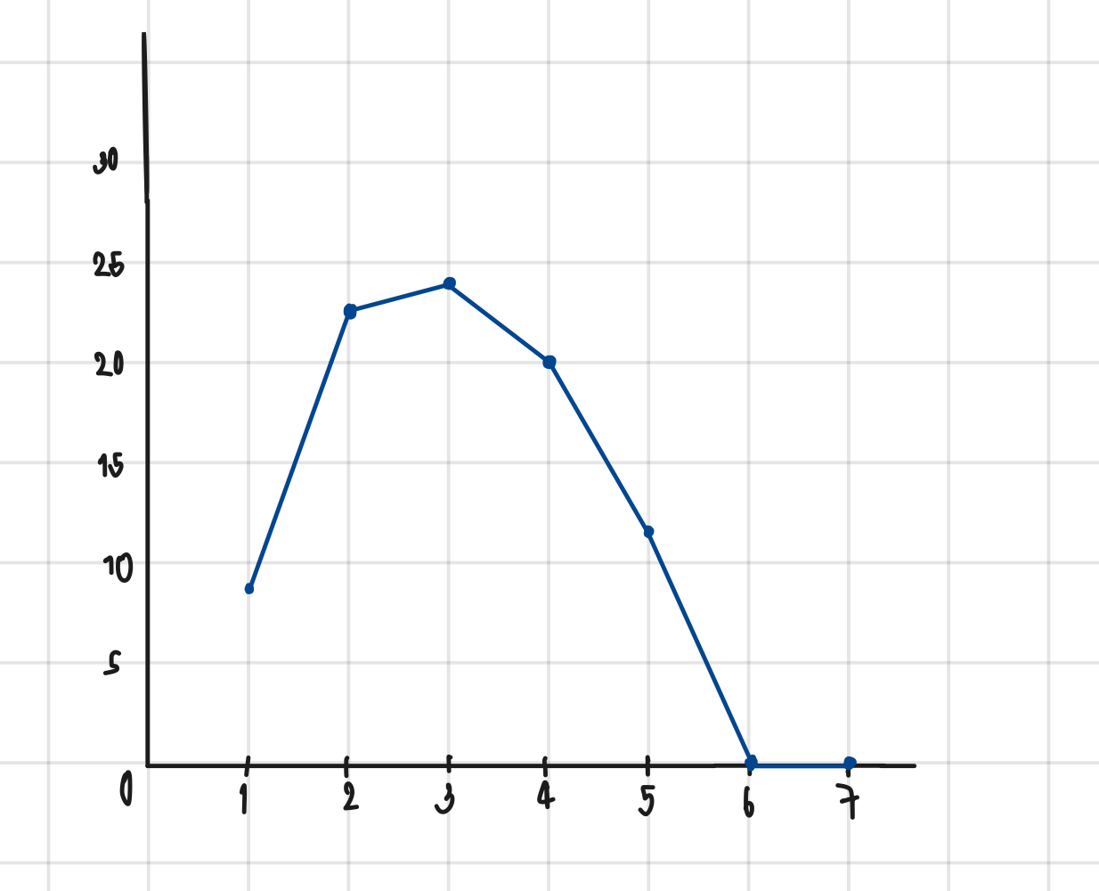
Sprint Backlog
***หมายเหตุ: กำหนดให้แต่ละ Sprint มีความยาว 1 สัปดาห์เท่ากัน

Sprint No. | Product Backlog Items | Sprint Tasks | volunteer | Initial Estimate of Effort | New Estimate of Effort Remaining at The End of Day… |  |  |  |  |  |  | Actual
 |  |  |  |  | 1 | 2 | 3 | 4 | 5 | 6 | 7 |  | Total | 1 | 2 | 3 | 4 | 5 | 6 | 7
1 | As a user, I want to switch language at all time | วิเคราะห์และออกแบบโมดูลที่ช่วยให้ผู้ใช้สามารถเลือกภาษาได้ง่ายๆ | รัชชานนท์ | 4 | 4 | 4 | 4 | 0 | 0 | 0 | 0 |  |  | 8 | 23 | 24 | 20 | 12 | 0 | 0
 |  | โหลดรายการภาษาที่สามารถเลือกได้เมื่อผู้ใช้เข้าสู่หน้าหลักของเว็บ | ชินกฤต | 2 | 0 | 2 | 0 | 0 | 0 | 0 | 0
 |  | สร้างปุ่มหรือเมนูที่ผู้ใช้สามารถใช้สำหรับการสลับภาษา แบบlanguage switcher | สุพัตรา | 5 | 0 | 5 | 5 | 5 | 0 | 0 | 0
 |  | ทำให้สามารถสลับภาษาได้โดยใช้ผ่าน Language Switcher | ศุภิสรา | 3 | 0 | 3 | 3 | 3 | 0 | 0 | 0
 |  | ปรับเปลี่ยนเนื้อหาทั้งหมดในหน้าเว็บตามภาษาที่เลือก | อนงค์นาถ | 5 | 0 | 5 | 5 | 5 | 5 | 0 | 0
 |  | ทดสอบความถูกต้องและประสิทธิภาพของ Language Switcher ในการสลับภาษา | สุพัตรา | 7 | 0 | 0 | 7 | 7 | 7 | 0 | 0
 |  | สร้างฐานข้อมูลLanguage | ชนกานต์ | 2 | 2 | 2 | 0 | 0 | 0 | 0 | 0
 |  | สร้างฐานข้อมูล Content Table | นครินทร์ | 2 | 2 | 2 | 0 | 0 | 0 | 0 | 0
 |  |  |  | 30 | 8 | 23 | 24 | 20 | 12 | 0 | 0

